表3 DNS配置需求
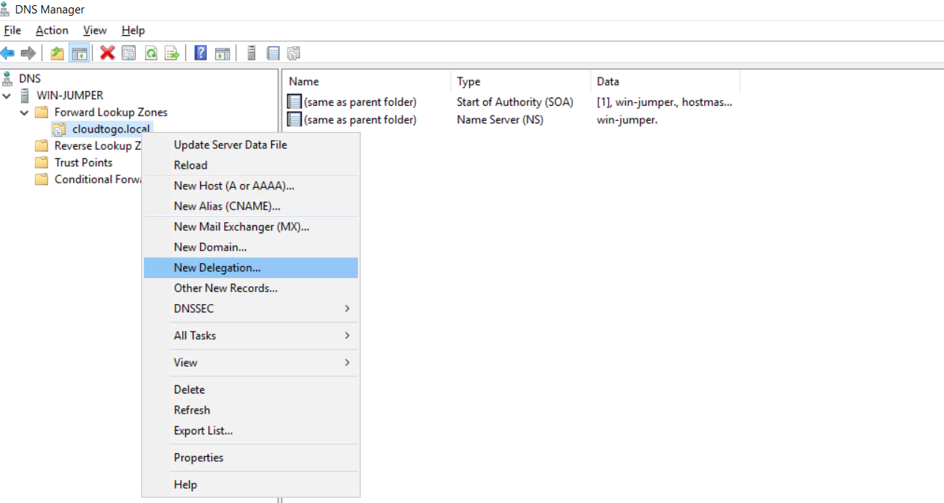
CloudOS DNS配置需求

为了实现自动化的应用域名管理， CloudOS 需要一个二级域名的代理权。 假定公司发布应用所在域名为abc.com ，则可将cloud.abc.com 这个二级域名的代理权分配给CloudOS。经CloudOS发布的应用，其域名将为：app.cloud.abc.com。在发布应用时，CloudOS也支持用户配置为 app.abc.com 的域名，但仍然需要按以下操作完成二级域名的代理权设置：
在主DNS服务器(例如abc.com的DNS服务器)上，进行以下变更
操作 | 记录类型(TYPE) | 记录名(RR) | 记录值(RDATA) | 说明
新增 | A | cloud-ns | 内部DNS的IP 蓝色为与表1对应的角色名称 | 在主DNS服务器上注册代表CloudOS内部DNS服务器的A记录。
新增 | NS | cloud | cloud-ns.abc.com 需要根据公司实际域名设置 | 在主DNS上将cloud这个二级域名代理给CloudOS内部DNS服务器。

如果采用的是Windows Server DNS服务器，其配置方法为： 在主Zone上设置“委派/Delegation"：

